Лист1
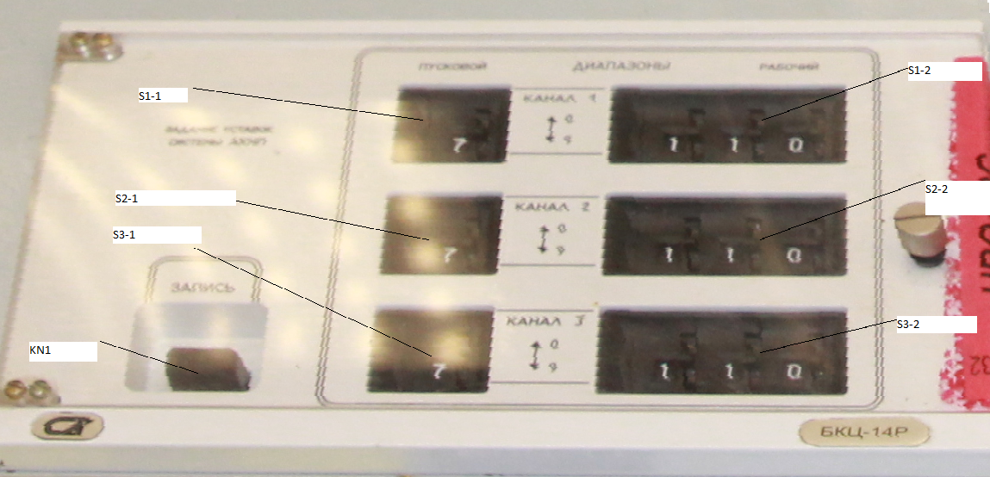

Слово | ТИП | Наименование | диапазон | № REG
0 | IN/AI | S1-1 | 0-9 | REG0
1 | IN/AI | S1-2 | 0-999 | REG1
2 | IN/AI | S2-1 | 0-9 | REG2
3 | IN/AI | S2-2 | 0-999 | REG3
4 | IN/AI | S3-1 | 0-9 | REG4
5 | IN/AI | S3-2 | 0-999 | REG5

 |  | БИТЫ
Слово |  |  | 15 | 14 | 13 | 12 | 11 | 10 | 9 | 8 | 7 | 6 | 5 | 4 | 3 | 2 | 1 | 0
0 | IN/DI | REG |  |  |  |  |  |  |  |  |  |  |  |  |  |  |  | KN1

Надо сделать
По запросу выдается текущее состояние регистра
По нажатию кнопки KN1 транслируется бит KN1

Было раньше
По нажатию кнопки KN1 происходит запись положения переключаиелей в выходные регистры

